スポンサー広告


44 ノロウイルス関連情報
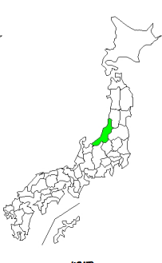
東京都は レベル1 全国平均 (レベル1) 2.67
ノロウイルス指数平年並 |  |  |  |  |  |  |  | 出典:東京都感染症情報センター |  | 新型コロナウイルス感染防止対策の効果で感染は全く発生していない
 |  |  |  |  |  |  |  | （最近５年間の週値の比較） |  |  |  | 新型コロナウイルス感染予防の効果
 |  |  |  |  |  |  |  |  |  |  |  | 2020年はかつてない感染カーブ

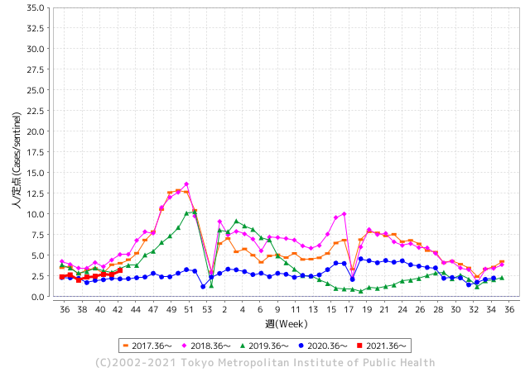
散発事故あり
ほとんど流行していません

 |  |  |  |  |  |  |  |  |  |  |  | レベル5

 |  |  |  |  |  |  |  |  |  |  |  | レベル4

 |  |  |  |  |  |  |  |  |  |  |  | レベル3
 |  |  |  |  |  |  |  |  |  |  |  | レベル2

 |  |  |  |  |  |  |  |  |  |  |  | レベル1
GⅡ 43週 2例 |  |  |  |  | GⅡ 44週 2例
地方衛生研究所情報 |  |  | 傾向 |  | 出典：地方衛生研究所ネットワーク
ノロウイルスは流行していません |  |  |  |  |  |  |  | http://idsc.tokyo-eiken.go.jp/diseases/gastro/gastro/
 |  |  |  | 流行警報 | 警戒警報
 | 2021-11-14 |  | 低散発 | 定点観測値 |  | ▲:減少 | 今週のニュース（Noroｖｉｒｕｓ） (11/8-11/14)
都道府県名 | 流行 ☆増加 ★減少☆★1つで約1ポイント |  |  | 2021/42週 | 2021/43週 | 対前週 | 大量発症事故（業種／内容） 今週 , 色抜き(先週) |  |  |  | ニュースソース | 日時
北海道 | ★ |  |  | 0.71 | 0.72 | ▲ 0.01 | 旭川市内の保育所で、園児と職員合わせて３３人がおう吐などの症状を訴え、保健所はノロウイルスによる集団感染とみて、感染経路を調べています。旭川市保健所によりますと、先月３０日から今月８日にかけて市内の保育所で園児２８人と職員５人、合わせて３３人がおう吐や下痢などの症状を訴えました。このうち２人からノロウイルスが検出され、保健所はノロウイルスによる集団感染とみて、感染経路を調べています。 症状を訴えた人は９日までに全員が回復したか、快方に向かっているということです。 |  |  |  | NHK | 2021-11-09
青森県 | ★ |  |  | 1.48 | 1.43 | ▲ 0.05 |  |  |  |  |  |  | 青森県
岩手県 | ☆ |  |  | 2.22 | 2.44 | 0.22 |  |  |  |  |  |  | 岩手県
宮城県 | ☆ |  |  | 3.52 | 3.88 | 0.36 |  |  |  |  |  |  | 宮城県
秋田県 | ☆ |  |  | 0.94 | 1.21 | 0.27 |  |  |  |  |  |  | 秋田県
山形県 | ★ |  |  | 1.83 | 1.76 | ▲ 0.07 |  |  |  |  |  |  | 山形県
福島県 | ☆ |  |  | 1.44 | 1.58 | 0.14 |  |  |  |  |  |  | 福島県
茨城県 | ☆ |  |  | 2.12 | 2.27 | 0.15 |  |  |  |  |  |  | 茨城県
栃木県 | ★ |  |  | 1.67 | 1.21 | ▲ 0.46 |  |  |  |  |  |  | 栃木県
群馬県 | ☆ |  |  | 1.48 | 1.94 | 0.46 |  |  |  |  |  |  | 群馬県
埼玉県 | ☆ |  |  | 3.53 | 3.54 | 0.01 |  |  |  |  |  |  | 埼玉県
千葉県 | ☆ |  |  | 1.72 | 1.85 | 0.13 |  |  |  |  |  |  | 千葉県
東京都 | ★ |  |  | 3.17 | 2.89 | ▲ 0.28 |  |  |  |  |  |  | 東京都
神奈川県 | ★ |  |  | 1.97 | 1.86 | ▲ 0.11 |  |  |  |  |  |  | 神奈川県
新潟県 | ★ |  |  | 3.61 | 3.07 | ▲ 0.54 |  |  |  |  |  |  | 新潟県
富山県 | ☆ |  |  | 1.82 | 2.28 | 0.46 |  |  |  |  |  |  | 富山県
石川県 | ☆ |  |  | 2.28 | 2.62 | 0.34 |  |  |  |  |  |  | 石川県
福井県 | ★ |  |  | 3.26 | 3 | ▲ 0.26 |  |  |  |  |  |  | 福井県
山梨県 | ☆ |  |  | 2.04 | 3 | 0.96 |  |  |  |  |  |  | 山梨県
長野県 | ☆ |  |  | 2.21 | 2.38 | 0.17 |  |  |  |  |  |  | 長野県 | 1
岐阜県 | ☆ |  |  | 0.96 | 1.28 | 0.32 |  |  |  |  |  |  | 岐阜県
静岡県 | ☆ |  |  | 2.09 | 2.55 | 0.46 |  |  |  |  |  |  | 静岡県
愛知県 | ★ |  |  | 1.59 | 1.52 | ▲ 0.07 |  |  |  |  |  |  | 愛知県
三重県 | ☆ |  |  | 1.75 | 2.24 | 0.49 |  |  |  |  |  |  | 三重県
滋賀県 | ★ |  |  | 1.83 | 1.44 | ▲ 0.39 | 「ノロウィルス食中毒注意報」の発令について（甲賀市）甲賀市からお知らせします。 県下にノロウィルス食中毒注意報が発令されました。 現在、感染性胃腸炎患者が増加しており、ノロウィルス食中毒が発生しやすい状況になっています。手洗いをしっかり行い、食品は十分に加熱しましょう。 【発令期間】令和３年１１月４日（木）から１１月２４日（水）まで |  |  |  | 甲賀市 | 2021-11-04 | 滋賀県
京都府 | ☆ |  |  | 1.92 | 1.93 | 0.01 |  |  |  |  |  |  | 京都府
大阪府 | ☆ |  |  | 3 | 3.3 | 0.30 | 大阪府の焼き肉店で食事をした高校生２１人が下痢やおう吐などの症状を訴え、うち７人からノロウイルスが検出された。府は、大阪・池田市の焼き肉店「じゅじゅ庵石橋店」を営業停止にしている。大阪府によると府内の高校の教師から「２日に店を利用した高校生３０人のうち複数が下痢やおう吐、腹痛 |  |  |  | NHK | 2021-11-08 | 大阪府
兵庫県 | ☆ |  |  | 3.56 | 3.97 | 0.41 |  |  |  |  |  |  | 兵庫県
奈良県 | ☆ |  |  | 2.35 | 2.47 | 0.12 |  |  |  |  |  |  | 奈良県
和歌山県 | ☆ |  |  | 2.63 | 2.77 | 0.14 | 海南市のこども園で昨日までに園児２７人が嘔吐や下痢の症状を訴えていることが判りました。 集団感染があったのは海南市立みらい子ども園で、県によりますと、先月２４日から昨日までに０歳児から５歳児までの園児２７人が嘔吐や下痢の症状を訴えました。このうちの８人の園児の便を調べた結果、全員からノロウイルスが検出され、保健所は今日、ノロウイルスによる集団感染と判断しました。 |  |  |  | WTVニュース | 2021-11-06 | 和歌山県
鳥取県 | ☆ |  |  | 4.63 | 5.21 | 0.58 |  |  |  |  |  |  | 鳥取県
島根県 | ★ |  |  | 5.04 | 3.96 | ▲ 1.08 |  |  |  |  |  |  | 島根県
岡山県 | ★ |  |  | 2.78 | 2.24 | ▲ 0.54 |  |  |  |  |  |  | 岡山県
広島県 | ☆ |  |  | 2.79 | 2.85 | 0.06 |  |  |  |  |  |  | 広島県
山口県 | ☆ |  |  | 3.09 | 3.17 | 0.08 |  |  |  |  |  |  | 山口県
徳島県 | ★ |  |  | 4.13 | 3.57 | ▲ 0.56 |  |  |  |  |  |  | 徳島県
香川県 | ☆ |  |  | 2.71 | 3.21 | 0.50 |  |  |  |  |  |  | 香川県
愛媛県 | ☆ |  |  | 4.38 | 4.43 | 0.05 |  |  |  |  |  |  | 愛媛県
高知県 | ☆ |  |  | 1.25 | 1.57 | 0.32 |  |  |  |  |  |  | 高知県
福岡県 | ☆ |  |  | 4.79 | 5.17 | 0.38 |  |  |  |  |  |  | 福岡県
佐賀県 | ☆ |  |  | 2.7 | 2.87 | 0.17 |  |  |  |  |  |  | 佐賀県
長崎県 | ☆ |  |  | 2.84 | 3.2 | 0.36 |  |  |  |  |  |  | 長崎県
熊本県 | ☆ |  |  | 5.02 | 5.84 | 0.82 |  |  |  |  |  |  | 熊本県
大分県 | ★ |  |  | 5.08 | 4.69 | ▲ 0.39 |  |  |  |  |  |  | 大分県
宮崎県 | ★ |  |  | 4.36 | 3.89 | ▲ 0.47 |  |  |  |  |  |  | 宮崎県
鹿児島県 | ★ |  |  | 4.07 | 3.09 | ▲ 0.98 |  |  |  |  |  |  | 鹿児島県
沖縄県 | ★ |  |  | 1.06 | 0.97 | ▲ 0.09 |  |  |  |  |  |  | 沖縄県
全国 | ☆ |  |  | 2.61 | 2.67 | 0.06
 |  |  |  |  |  |  |  |  |  |  | 0 | 0
 |  |  |  | 今週「上昇」 |  |  | 管理レベル「1」
 |  | 先週に比べて全国平均は |  |  |  | 2.67 | ：先週より | 0.06
 |  | 東京都は |  |  |  | 2.89 | ：先週より | ▲ 0.28
 |  | 最高指数は |  |  | 熊本県 | 5.84 | 全国で10.00を超える都道府県数は |  | 0ヶ所 | 増減 | 0

1 | 県内で流行・食中毒原因が 1件以上報告される 定点観測値が2.00を超える |  |  |  |  | コロナに慢性化した食事関係者が手洗い間引き始めていませんか? 例年の上昇傾向が見られます【要注意】 【情報共有】 週間・情報収集/情報共有は月一回以上 【体調管理】従業員の健康チェックは続ける

44 新型コロナウイルス情報
 |  | 新型指定感染症情報 81 |  |  |  | インド変異株、南アフリカ変異株の動向に注意しましょう
世界の感染者数の減衰が、特に日本の推移と顕著に一致している。 現在は欧州とロシアの新規感染者が増え始めている。この地区から今年の冬、感染力の強い新型変異株が蔓延しないことが望まれる。 世界の感染状況は底期から増加傾向に転じている。
11月下旬から年末にかけての世界的感染拡大に対して日本としてどのように取り組むかが最大の課題となる。
*評価に値する政府のコロナ対策 第三回ブースター接種の予定を明確にすべき時期!!
*さらに加速させ10月末で70%に届けば、社会的集団免疫のめどが立つ! → 世界の感染第3波はピークアウト しかしまだ毎日43万人が新規感染状態である。 *国産ワクチン製造承認と経済再生プログラムの更なる後押しが急務
医師、歯科医師以外にも打ち手確保は、薬剤師、獣医師、臨床検査・衛生検査技師、鍼灸師、介護士、医療関連学生を全て動員せよ
 | 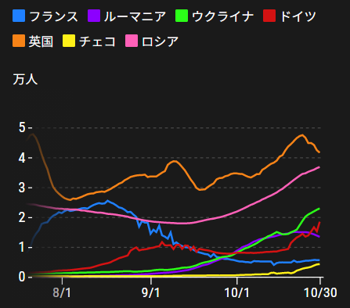
 |  | 今週の新型コロナ 新規感染者数 世界で350万人(対前週の増加に対して40万人増加)
 | 世界の新規感染者数: このところ300万人で若干上昇に転じている。 北半球の平均気温が下がってきているのでリバウンドしないように注視。
 | コロナ・ワクチン接種予定と内容 (菅前首相の最大の功績)
世界の感染率は1.2% 微減
65歳以上の高齢者に肺炎発症による重度化リスクが高い
致死率2.0%(▲0.１%)
)
 | 日本国内のワクチン接種状況 https://github.com/owid/covid-19-data/blob/master/public/data/vaccinations/country_data/Japan.csv 1回接種回数 2回数接種 ワクチン接種率 接種率が頭落ち状態 11月11日（木） 99,092,741 94,589,255 82.6% 2回接種に関しては、すでに78.8%程度、 ---------------------------------------------------------------------------------------- 11月に入り接種率が伸び悩んでいる!!! |  |  |  |  |  |  |  |  |  |  |  |  | >
 |  | Reported 11/14 16:22 (前週より350万人増加) 世界は感染 減少ペースだが下げ止まり
 |  | https://gisanddata.maps.arcgis.com/apps/opsdashboard/index.html#/bda7594740fd40299423467b48e9ecf6

世界の増加率が落ち着き始めている
 |  |  | 現在の新型コロナウイルス感染者数 |  |  | 前週 | 患者数 | 対世界比% | 死者数 | 致死率 | 対前週増加率
 |  |  |  |  | Total | 249,491,441 | 252,982,912 | 100.0% | 5,096,137 | 2.0% | 101.4% | 前週からの増加数
 |  |  |  |  | 米国 | 46,461,215 | 47,051,430 | 18.6% | 762,972 | 1.6% | 101.3% | 米国再拡大傾向在り | 3,491,471
 |  |  |  |  | カナダ | 1,737,252 | 1,755,074 | 0.7% | 29,376 | 1.7% | 101.0%
 |  |  |  |  | メキシコ | 3,821,830 | 3,844,791 | 1.5% | 291,089 | 7.6% | 100.6%
 |  |  |  |  | ブラジル | 21,874,324 | 21,953,838 | 8.7% | 611,222 | 2.8% | 100.4%
 |  |  |  |  | ｱﾙｾﾞﾝﾁﾝ | 5,295,260 | 5,305,151 | 2.1% | 116,228 | 2.2% | 100.2%
 |  |  |  |  | チリ | 1,706,622 | 1,723,728 | 0.7% | 37,951 | 2.2% | 101.0%
 |  |  |  |  | 南アフリカ | 2,923,751 | 2,925,677 | 1.2% | 89,746 | 3.1% | 100.1%
 |  |  |  |  | トルコ | 8,206,345 | 8,388,512 | 3.3% | 73,342 | 0.9% | 102.2%
 |  |  |  |  | イラン | 5,980,260 | 6,031,575 | 2.4% | 128,042 | 2.1% | 100.9%
 |  |  |  |  | インド | 34,344,683 | 34,437,307 | 13.6% | 463,530 | 1.3% | 100.3%
 |  |  |  |  | パキスタン | 1,276,240 | 1,279,373 | 0.5% | 28,595 | 2.2% | 100.2%
 |  |  |  |  | ロシア | 8,613,533 | 8,881,306 | 3.5% | 249,415 | 2.8% | 103.1%
 |  |  |  |  | スペイン | 5,025,639 | 5,047,156 | 2.0% | 87,673 | 1.7% | 100.4%
 |  |  |  |  | フランス | 7,310,967 | 948,100 | 0.4% | 11,689 | 1.2% | 13.0%
 |  |  |  |  | ドイツ | 4,759,880 | 5,037,039 | 2.0% | 97,677 | 1.9% | 105.8%
 |  |  |  |  | 日本 | 1,723,525 | 1,724,767 | 0.7% | 18,321 | 1.1% | 100.1%

 |  |  |  | 前回 | 今回 | 増加率 | 前回 | 今回 | 増加率
 |  |  | 世界全体 | - | - | - | 6,936,464,185 | 7,369,645,641 | 5.9% |  | 中国はほぼ全人口に対して2回以上の接種完了
 |  |  | 中国 | 160.8 | 167.4 | 3.9% | 2,254,252,000 | 2,346,831,000 | 3.9%
 |  |  | インド | 75.1 | 79.6 | 5.7% | 1,036,568,410 | 1,097,806,371 | 5.6%
 |  |  | 米国 | 124.2 | 129.6 | 4.2% | 416,005,448 | 434,332,691 | 4.2%
 |  |  | ブラジル | 128.3 | 132.2 | 3.0% | 272,673,196 | 280,989,164 | 3.0%
 |  |  | インドネシア | 67.9 | 76.2 | 10.9% | 185,616,142 | 208,289,405 | 10.9%
 |  | 6位 | 日本 | 148.3 | 152.9 | 3.0% | 187,865,740 | 193,681,996 | 3.0%
 |  |  | メキシコ | 90.9 | 100 | 9.1% | 117,240,849 | 128,940,251 | 9.1%
 |  |  | トルコ | 137.4 | 139.8 | 1.7% | 115,861,861 | 117,866,846 | 1.7%
 |  |  | パキスタン | 46.2 | 52.6 | 12.2% | 102,067,945 | 116,131,086 | 12.1%
 |  |  | ドイツ | 133.8 | 137 | 2.3% | 111,396,022 | 114,067,035 | 2.3%
 |  |  | ロシア | 69.9 | 76.7 | 8.9% | 100,766,655 | 110,548,268 | 8.8%
 |  |  | 英国 | 142.4 | 160.8 | 11.4% | 96,279,562 | 108,700,042 | 11.4% |  | 感染再拡大の国々でワクチン接種が急速に実施させれ
 |  |  | フランス | 142.1 | 148.8 | 4.5% | 96,573,324 | 101,141,836 | 4.5%
 |  |  | イタリア | 149.9 | 153.5 | 2.3% | 89,274,052 | 91,406,466 | 2.3%
 |  |  | 韓国 | 147.8 | 155.9 | 5.2% | 76,520,101 | 80,735,745 | 5.2%
 |  |  | スペイン | 151.6 | 154.9 | 2.1% | 71,779,466 | 73,347,560 | 2.1%
 |  |  | カナダ | 153.8 | 156.2 | 1.5% | 58,452,306 | 59,379,468 | 1.6%
 |  |  | アルゼンチン | 129.8 | 137 | 5.3% | 58,885,357 | 62,161,660 | 5.3%
 |  |  | サウジアラビア | 130.7 | 133.7 | 2.2% | 45,497,613 | 46,545,444 | 2.3%
 |  |  | ポーランド | 102.2 | 104.4 | 2.1% | 38,802,190 | 39,622,998 | 2.1%
 |  |  | チリ | 186.4 | 201 | 7.3% | 35,629,347 | 38,420,939 | 7.3%
 |  |  | イスラエル | 172.3 | 173.7 | 0.8% | 15,882,007 | 16,005,934 | 0.8%

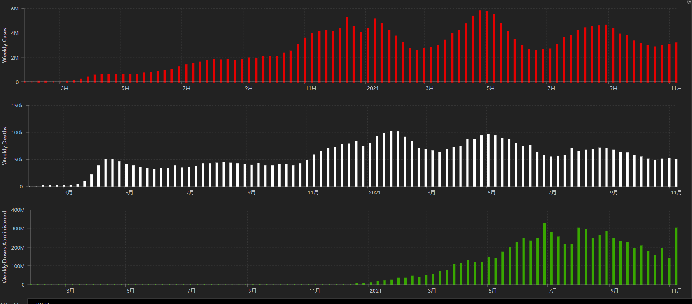
第一波 第二波 第三波
 |  |  |  |  |  |  |  |  |  |  | 世界的な第三波の大型感染は終息を迎えている。 ・第一波 中国武漢発 全世界的な流行期 2020/3-2021/3 ・第二波 イギリス・南アフリカ変異株による欧州流行 2021/3-6 ・第三波 δインド変異株による東南アジア・中東流行 2021/7- これまでの経過から順調に推移して9月末に下火か? ワクチン接種の進展が結果をもたらしている。10月末よりリバウンド?

 | 日本の感染症BCPステージ
 | フェイズ別 対策立案
 | 1. 地域的に発生していない段階
 | 2. 地域、顧客所在地に感染者が確認された段階
 | 3. 地域住民、同居者の参加団体に感染者が確認された段階 |  |  |  |  |  |  |  |  |  |  |  | 企業内に感染者が発見された場合の対応と手順が具体的に用意されていないとパニックになる。 準備が大勢。ステークホルダーへの告知も当然前提。
 | 4 職場で複数の濃厚接触者が判明した段階
 | 5. 3で複数もしくは感染が拡大する段階
 | 6. 従業員もしくはその家族に感染確認の段階
 | 7. 5で感染が収まらない段階
 | 7. パンデミック(大流行)宣言の段階

 | ・組織・連絡体制 ・社内、社外
 | 緊急連絡網 所轄保健所、公共機関との連帯
 | 現状リスクｺﾐﾆｭケーション、顧客への情報開示
 | ・予防体制 消毒材、マスク備品準備、就業前後の除菌 検温と報告
 | ・診療体制 もしもの場合の相談医療先の確保、連絡
 | ・就業体制の見直対策 感染者の発症時の業務継続対応
 | 病院、介護・老人施設への入室時の対応、営業車両の洗浄
 | ・長期間休業に対する対策 従業員のケア

 | フェイズ | 緊急連絡網 | 消毒材 | マスク | 検温 | 行動履歴整理 | 保健所 医療機関 | 顧客連絡 | 就業 体制 | 入館チェック | 従業員ケア | PCR検査確認
 |  |  |  |  | 37.5℃↑
 | 1 | 〇 |  |  |  |  |  |  |  | 〇
 | 2 | 〇 | 〇 | 〇 | 〇 |  |  |  | 〇* | 〇 |  |  | *テレワーク、隔日出勤
 | 3 | 〇 | 〇 | 〇 | 〇 |  |  |  | 〇 | 〇 | 〇
対策 | 4 | 〇 | 〇 | 〇 | 〇 | 〇 | 〇 | ★ | 〇 | 〇 | 〇 | 〇 | 無症状なら１週間経過と就業制限
 | 5 | 〇 | 〇 | 〇 | 〇 | 〇 | 〇 | 〇 | 〇 | 〇 | 〇 | 〇
 | 6 | 〇 | 〇 | 〇 | 〇 | 〇 | 〇 | 〇 | 〇 | 〇 | 〇 | 〇
 | 7 | 〇 | 〇 | 〇 | 〇 | 〇 | 〇 | 〇 | 〇 | 〇 | 〇 | 〇

 |  |  |  |  |  |  |  | ★PCR+

44 衛生訓話
毎週 ひとつ 覚えていきましょう
今週のお題(真空調理とは真空状態で調理という意味ではない)
↓ 職場の先輩は以下のことを理解して わかり易く 指導しましょう ↓
よく聞く話し：真空調理しているので賞味期限を延ばしました!(これって正しいの?)
 | 新調理法を正しく理解して有効に活用しよう!

 | 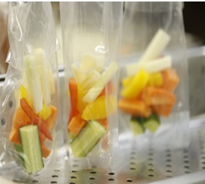 著作権 FOOD・SAFETY 矢島秀章 | ★真空調理品は、レトルト食品とは違います。 真空調理法は加熱食材フィルムに入れた後、空気をできるだけ抜き、比較的低温で加熱する調理法です。加圧していないので、芯温は殺菌温度に達していません。また完全真空でないので、細菌は生き続けています。これに対してレトルト食品製法は、加圧加熱により細菌を滅菌することを目的とした調理法です。 ★真空調理品は完全に真空になっているとか、菌が完全に取り除かれたものなどと思い込まないでください。 ★真空調理品は美味しさを上手に閉じ込め、味を行き渡らせる調理法です。ただしここに書いた通り、保管する温度・時間管理が必要だということをお忘れなく。

 | 真空調理法（しんくうちょうりほう、フランス語: cuisson sous-vide）は、1979年にフランスでジョルジュ・プラリュによりフォアグラのテリーヌの調理のため開発された調理法のひとつです。「焼く」「蒸す」「煮る」に次ぐ、第四の調理法とも呼ばれます。英語cuum packed pouch cookingと表記そうです。【出典Wikipedia】 ★加熱調理後は、急速に冷蔵することで消費期限を長めに延ばすことも可能ですが、期間はクックチル同様と考えてください。 ★クックチル：英国の場合90分以内に0-3℃まで冷却で5日間の保存と法律で定めています。 調理法を導入した日本では、法律の縛りはありませんが、当然英国の基準に準拠すべきです。

44 感染症統計
届出感染症 第三類 腸管出血性大腸菌 |  |  |  |  |  |  |  |  |  |  |  |  |  | 届出感染症 第三類 細菌性赤痢菌
全国 報告数推移 医療機関からの届出数 |  |  |  |  |  |  |  |  |  |  |  |  |  | 全国 報告数推移 届出患者数（人）
 | 1月 | 2月 | 3月 | 4月 | 5月 | 6月 | 7月 | 8月 | 9月 | 10月 | 11月 | 12月 | 合計 |  | 1月 | 2月 | 3月 | 4月 | 5月 | 6月 | 7月 | 8月 | 9月 | 10月 | 11月 | 12月 | 合計
12-18年月平均 | 65 | 57 | 64 | 104 | 178 | 404 | 621 | 906 | 563 | 366 | 180 | 109 | 3,616 | 12-18年月平均 | 10 | 10 | 15 | 8 | 11 | 10 | 9 | 13 | 11 | 22 | 13 | 14 | 144
 |  |  |  |  |  |  |  |  |  |  | 今週 |  |  |  |  |  |  |  |  |  |  |  |  |  | 今週
 |  |  |  |  |  |  |  |  |  |  | 45 |  |  |  |  |  |  |  |  |  |  |  |  |  | 0
2021年 | 81 | 48 | 71 | 128 | 171 | 350 | 569 | 551 | 456 | 302 | 45 | 0 | 2,772 | 2021年 | 1 | 2 | 1 | 0 | 0 | 0 | 1 | 1 | 0 | 0 | 0 |  | 6
2020年 | 112 | 85 | 60 | 97 | 95 | 305 | 544 | 449 | 475 | 505 | 219 | 98 | 3,044 | 2020年 | 16 | 1 | 19 | 3 | 13 | 1 | 2 | 2 | 0 | 24 | 4 | 1 | 86
2019年 | 84 | 100 | 77 | 80 | 236 | 438 | 631 | 752 | 523 | 427 | 253 | 136 | 3,737 | 2019年 | 7 | 7 | 13 | 3 | 8 | 11 | 5 | 11 | 9 | 9 | 20 | 35 | 138
2018年10月3日、山梨県内の宿坊を利用した2グループ42名が赤痢にかかりました。使用水や従事者からは赤痢菌が検出されておらず現在のところ感染源は不明です。
2018年 | 41 | 44 | 67 | 103 | 311 | 415 | 539 | 1,165 | 534 | 297 | 205 | 92 | 3,813 | 2018年 | 9 | 22 | 18 | 9 | 21 | 14 | 6 | 13 | 7 | 81 | 31 | 37 | 268
埼玉県と群馬県の総菜店で販売されたポテトサラダを食べた人が腸管出血性大腸菌O157に感染した、という集団食中毒に関するニュースが2017年8月21日以降、新聞やテレビで取り上げられました。
2017年 | 57 | 35 | 95 | 112 | 131 | 340 | 483 | 1339 | 614 | 349 | 236 | 68 | 3,859 | 2017年 | 19 | 12 | 8 | 12 | 7 | 15 | 16 | 12 | 16 | 6 | 12 | 6 | 141
2016年 | 68 | 42 | 44 | 75 | 135 | 448 | 507 | 808 | 795 | 313 | 246 | 143 | 3,624 | 2016年 | 9 | 16 | 12 | 6 | 7 | 14 | 9 | 14 | 9 | 9 | 8 | 7 | 120
2015年 | 71 | 97 | 61 | 105 | 198 | 442 | 790 | 674 | 594 | 275 | 133 | 108 | 3,548 | 2015年 | 7 | 13 | 11 | 11 | 12 | 15 | 20 | 15 | 15 | 20 | 9 | 7 | 155
2011年8月に外食チェーン店が原因とされた赤痢菌Shigella sonneiの広域集団感染事例が青森県、宮城県、山形県、福島県において発生した。本事例は、それとほぼ同時期に発生しておりその関連性が強く疑われた事例である。
※2021年 第44週（11/1～11/7） 現在 |  |  |  |  |  |  |  |  |  |  |  |  |  | ※2021年 第44週（11/1～11/7） 現在

 | 腸管出血性大腸菌 |  | やや少ない |  |  |  |  |  |  |  |  |  |  |  | 赤痢 | 発生なし
Ｈ２９／８月は非常に多かった

腸管出血性大腸菌
細菌性赤痢菌
 | 2021年 | 2020年 | 2019年 | 2018年 | 2017年 | 2016年 | 2015年
 | 1 | 16 | 7 | 9 | 19 | 9 | 7
 | 2 | 1 | 7 | 22 | 12 | 16 | 13
 | 1 | 19 | 13 | 18 | 8 | 12 | 11
 | 0 | 3 | 3 | 9 | 12 | 6 | 11
 | 0 | 13 | 8 | 21 | 7 | 7 | 12
 | 0 | 1 | 11 | 14 | 15 | 14 | 15
 | 1 | 2 | 5 | 6 | 16 | 9 | 20
 | 1 | 2 | 11 | 13 | 12 | 14 | 15
 | 0 | 0 | 9 | 7 | 16 | 9 | 15
 | 0 | 24 | 9 | 81 | 6 | 9 | 20
 | 0 | 4 | 20 | 31 | 12 | 8 | 9
 | 0 | 1 | 35 | 37 | 6 | 7 | 7

 |  |  |  |  |  |  |  |  |  |  |  |  |  |  | 腸管系感染症は新型コロナウイルス予防の手洗い、手指消毒で
 |  |  |  |  |  |  |  |  |  |  |  |  |  |  | 圧倒的に感染防御できている

